5.2

5.2 一个监测站对某河流的溶解氧（DO）的浓度（mg/l)记录了30个数据，由此算得xbar= 2.52 ,S = 2.05,已知这条河流每月的DO浓度服从正态分布，试求在显著性水平0.05下，检验假设 H0：u≤2.7,H1: u>2.7
解：

5.4
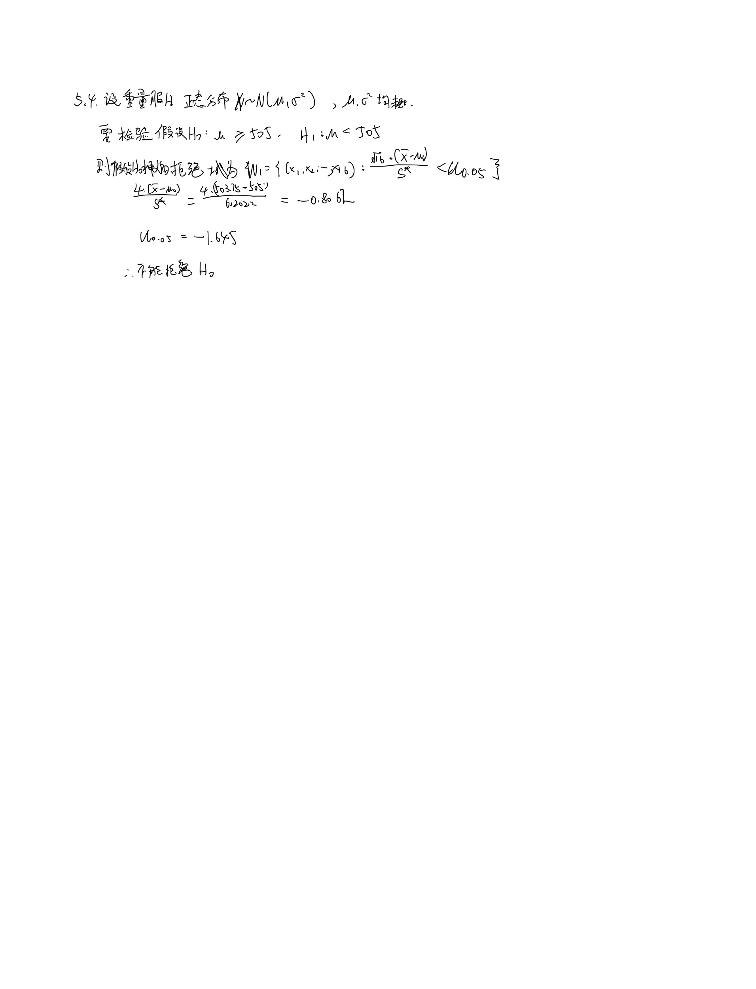
5.4 有一批糖果，现从中随机地取16袋，称得其重量（单位：g)x1,x2…,x16,由此算得xbar=503.75,S*=6.2022,设袋装糖果重量近似服从正态分布，在显著性水平0.05下检验假设 H0 ：u ≥ 505,H1:u <505
解：

5.5
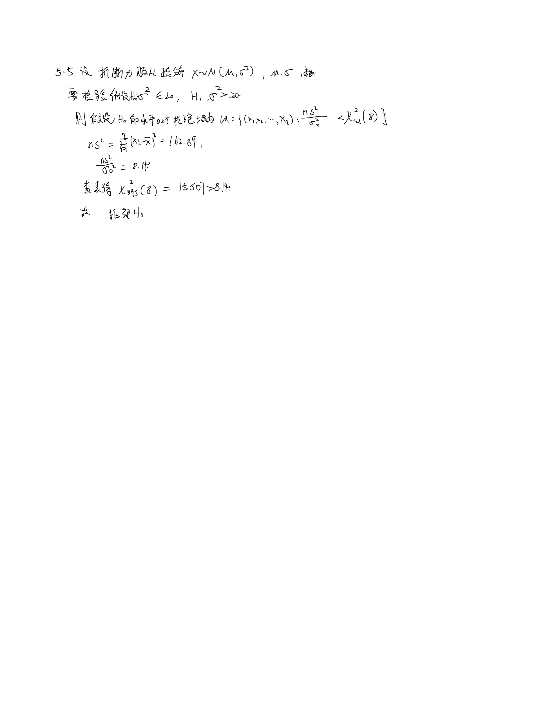
5.5 根据过去若干年的资料，某厂生产钢丝的折断力服从正态分布，生产一直比较稳定，今从产品中随机抽出9根检查折断力，测得如下数据，289，268，258，284，286，285，286，289，292。问能否认为该厂生产的钢丝折断力的方差不大于20?（取显著性水平0.05）
解：

5.6
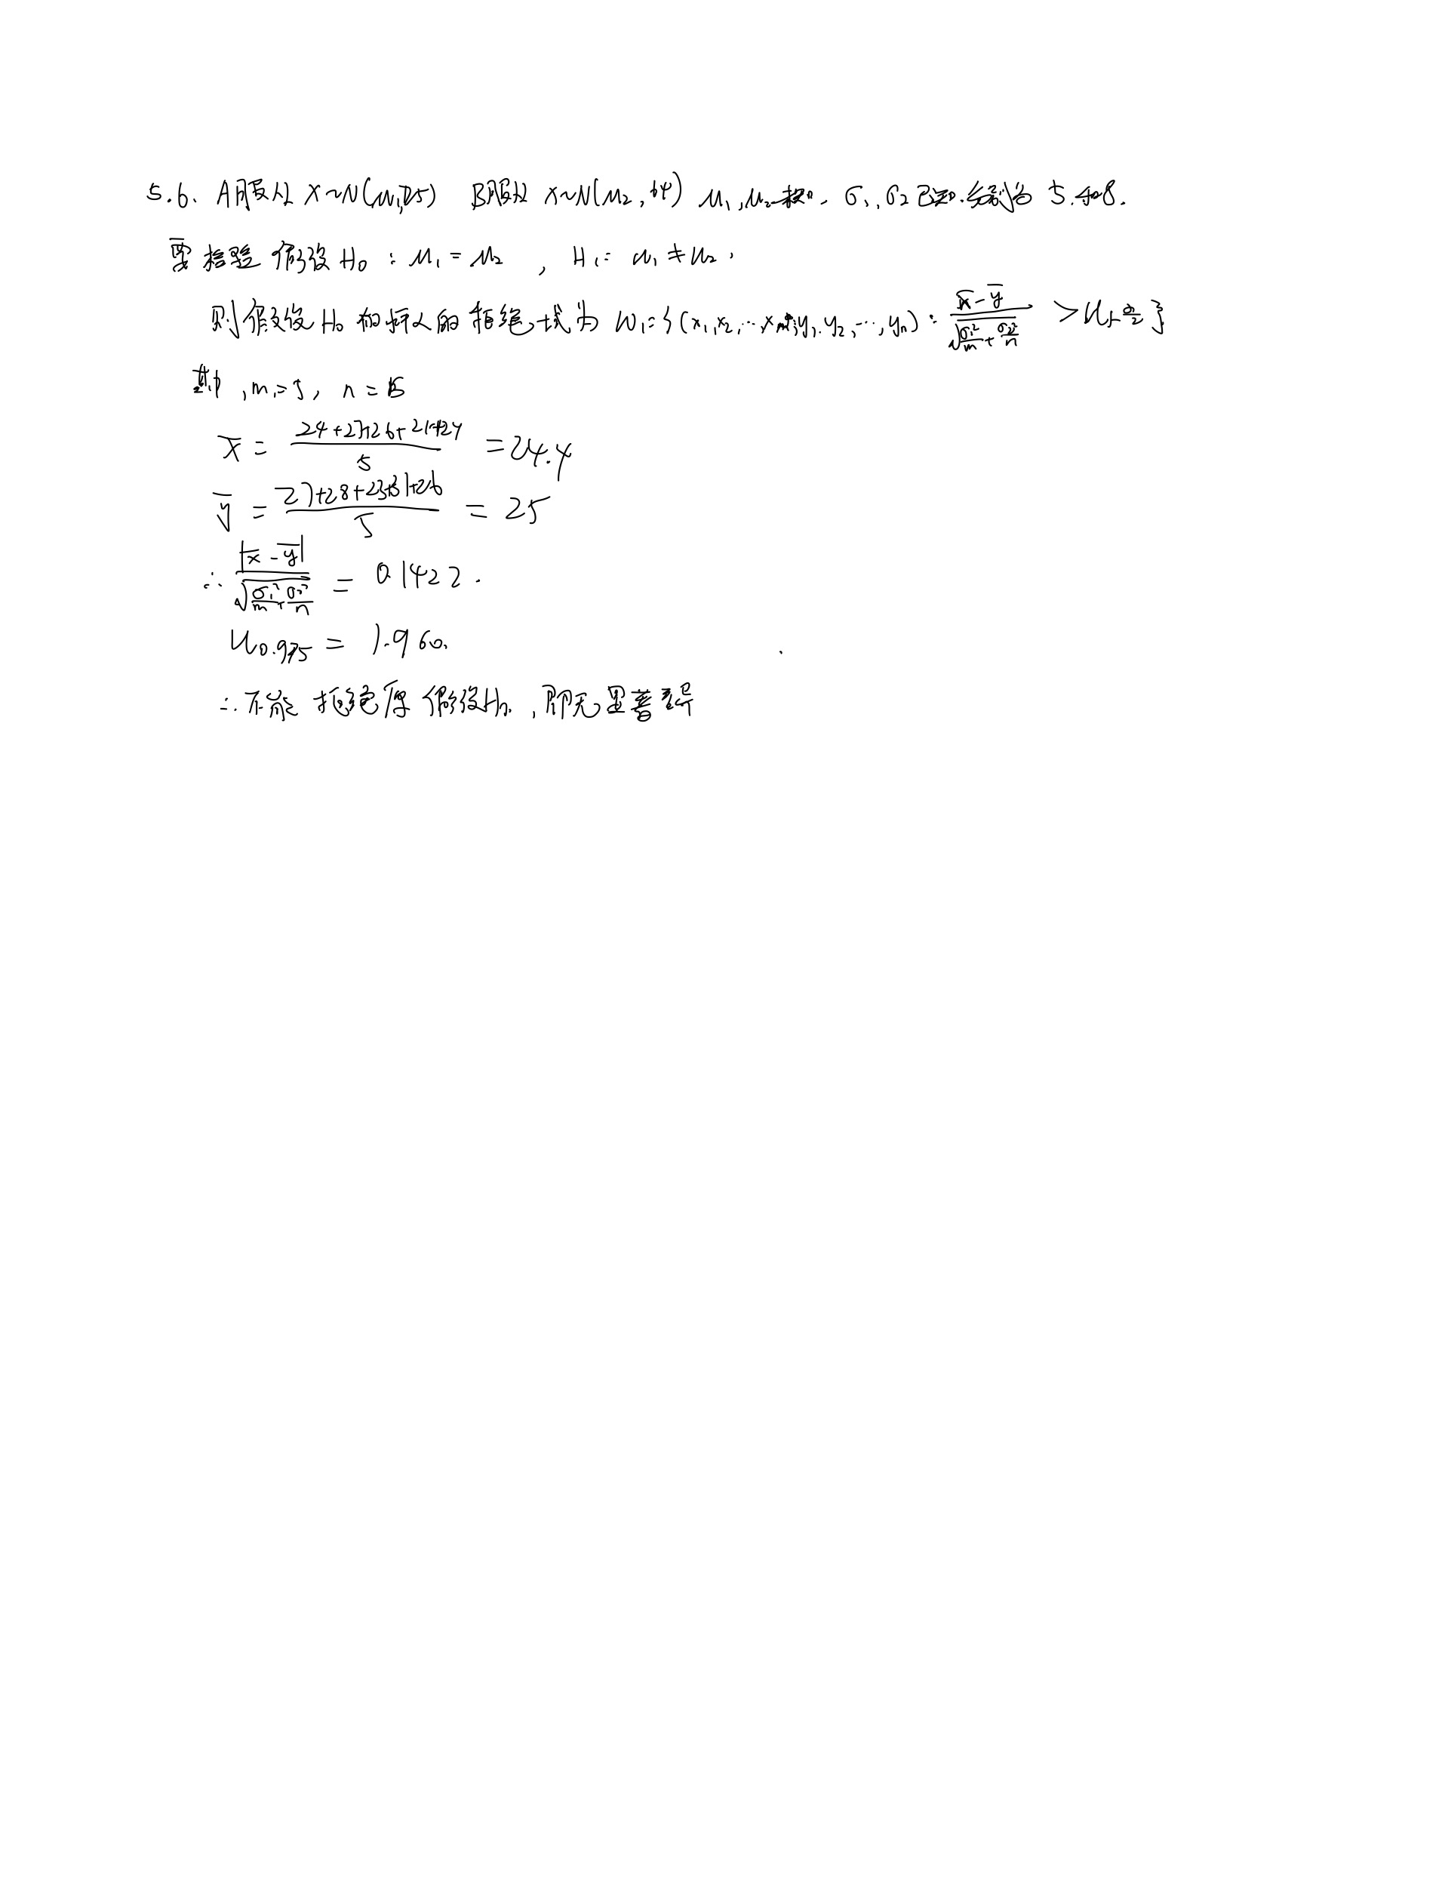
5.6 某卷烟厂向化验室送去A、B两种烟草，化验尼古丁的含量（单位：mg）为下表。由经验指导：尼古丁含量服从正态分布，且A种烟草中尼古丁的含量服从N(u1,25)，B种烟草中尼古丁的含量服从N(u2,64)。在显著性水平a=0.05下检验假设H0:u1=u2，H1：u1<>u2
解：

5.7
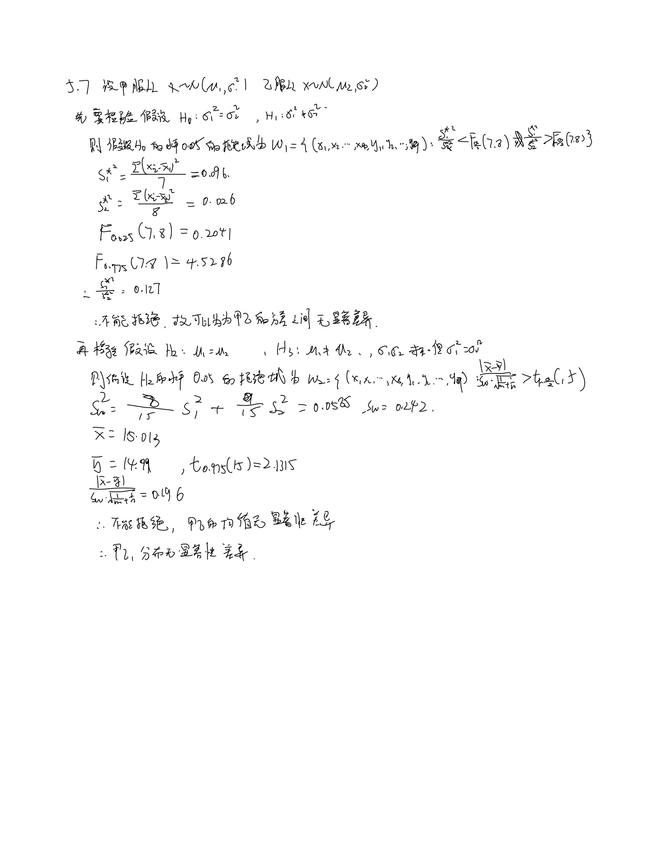
5.7 甲乙两台机床生产同一型号的滚珠，从甲机床生产的滚珠中抽取8个，从乙机床抽取9个，测得直径数据如下,（mm),设滚珠直径服从正态分布，问在显著水平0.05下能否认为两台机床生产的产品的直径服从同一分布？
解：
甲： | 乙:
15.0 | 15.2
14.5 | 15.0
15.2 | 14.8
15.5 | 15.2
14.8 | 15.0
15.1 | 15.0
15.2 | 14.8
14.8 | 15.1
 | 14.8

5.8
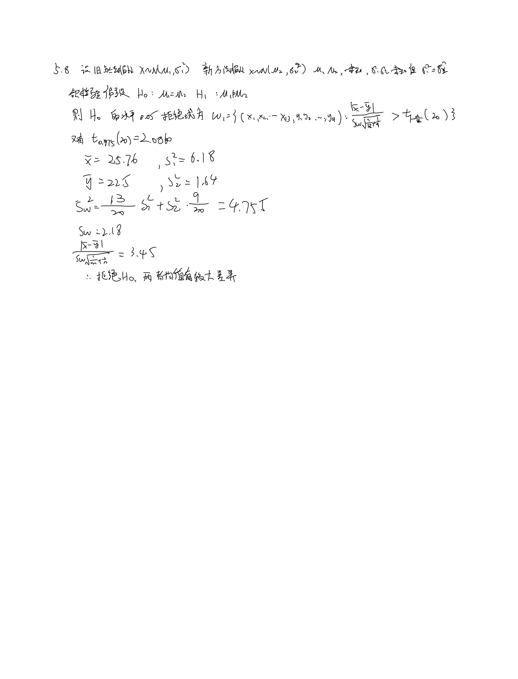
5.8 用两种不同方法冶炼的某种金属材料，分别取样测定其杂质的含量，数据如下（万分率）.假设这两种方法冶炼时杂质含量服从正态分布，且方差相同，问这两种方法冶炼时杂质平均含量有没有显著差异？（取显著水平0.05）
解：
原来的方法： | 新方法：
26.9 | 22.6
25.7 | 22.5
22.3 | 20.6
26.8 | 23.5
27.2 | 24.3
24.5 | 21.9
22.8 | 20.6
23.0 | 23.2
24.2 | 23.4
26.4
30.5
29.5
25.1
25.761538462
6.1775641026 | 1.6411111111

5.9
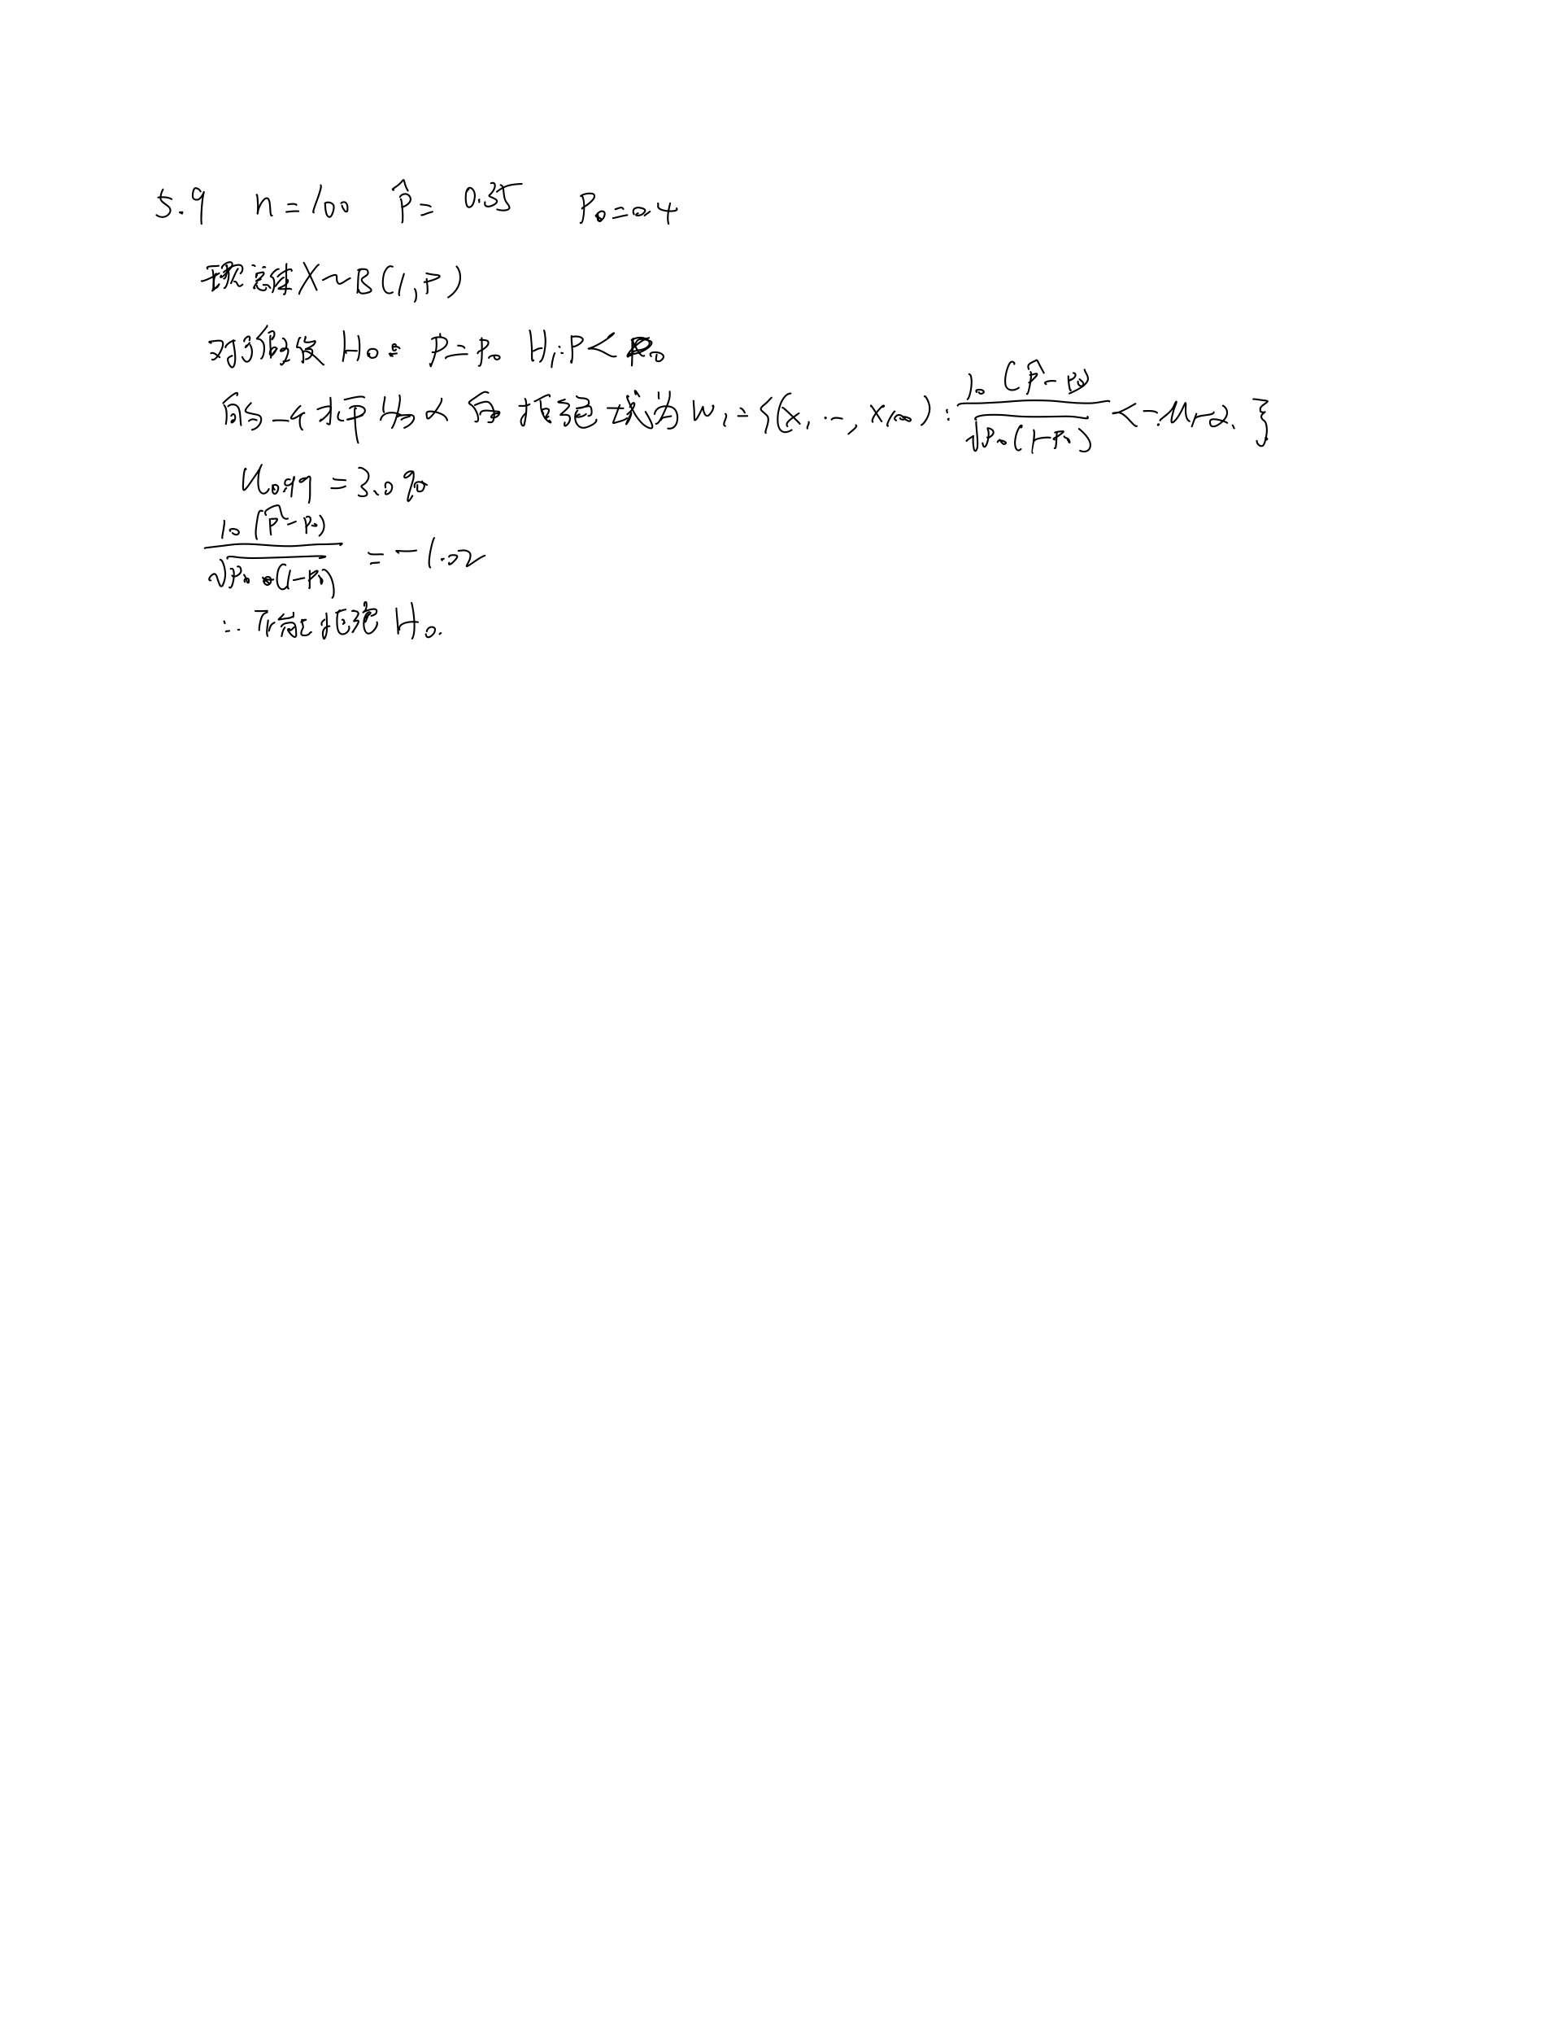
5.9 某厂家声称产品的一级品率达40﹪，今随机地从该厂生产的产品中抽取100件产品进行测试，发现有35件是一级品，试在显著性水平0.01下检验假设 H0:p≦0.4,H1:p>0.4,其中p表示该厂产品的一级品率。
解：

5.11
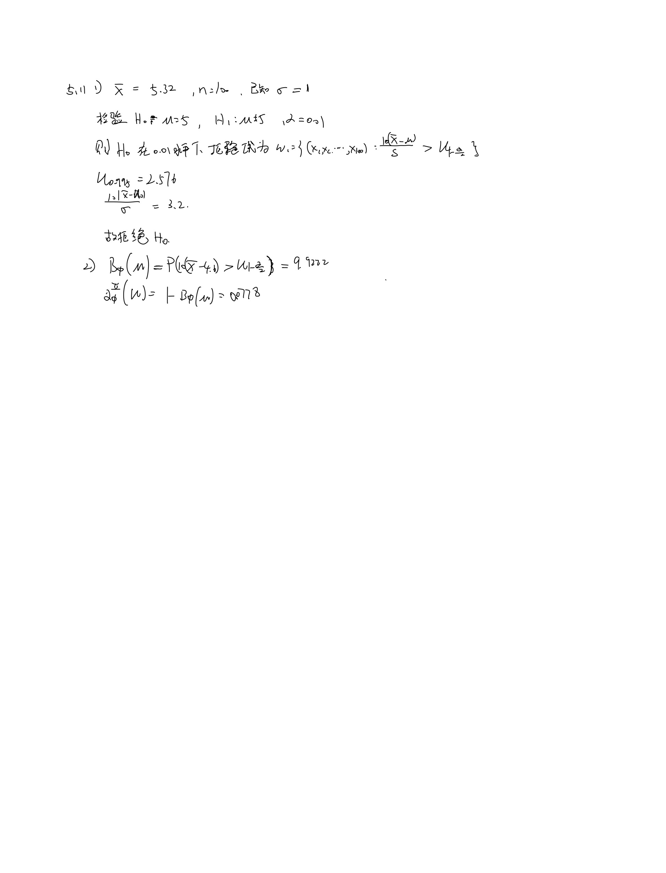
5.11 在正态总体N（u,1)中抽取100个样品，计算得xbar=5.32. 1)试检验假设 H0:u=5, H1:u<>5 (a = 0.01) 2)计算上述检验在u=4.6时犯第二类错误的概率
解：

